TDSheet
№ | ФОТО |  | Штрихкод | Наименование | Цвет | Продажная единица, шт. | Кол-во в коробке, шт. | Остаток | C&C | Цена, руб. | Скидка не действует | Заказ
1 | 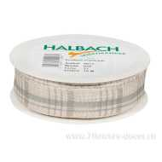 Нет Фото | http://7flowers-decor.ru/upload/1c_catalog/import_files/4015275554970.jpg | 4015275554970 | Лента декоративная, 25ммх15м, лен | Серый | 1 | 8 |  | 34 | 242.00 | Акция, распродажа
2 | 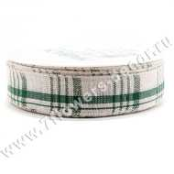 Нет Фото | http://7flowers-decor.ru/upload/1c_catalog/import_files/4015275554987.jpg | 4015275554987 | Лента декоративная, 25ммх15м, лен | Зеленый | 1 | 50 |  | 26 | 242.00 | Акция, распродажа
3 | 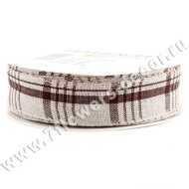 Нет Фото | http://7flowers-decor.ru/upload/1c_catalog/import_files/4015275555014.jpg | 4015275555014 | Лента декоративная, 25ммх15м, лен | Коричневый | 1 | 50 |  | 33 | 242.00 | Акция, распродажа
4 | 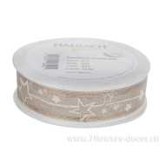 Нет Фото | http://7flowers-decor.ru/upload/1c_catalog/import_files/4015275569172.jpg | 4015275569172 | Лента декоративная, 30ммх15м, лен | Белый | 1 | 80 |  | 26 | 312.00 | Акция, распродажа
5 | 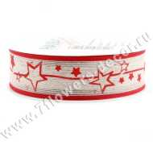 Нет Фото | http://7flowers-decor.ru/upload/1c_catalog/import_files/4015275569196.jpg | 4015275569196 | Лента декоративная, 30ммх15м, лен | Красный | 1 | 80 |  | 23 | 312.00 | Акция, распродажа
6 | 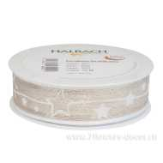 Нет Фото | http://7flowers-decor.ru/upload/1c_catalog/import_files/4015275569202.jpg | 4015275569202 | Лента декоративная, 30ммх15м, лен | Белый | 1 | 80 |  | 18 | 445.00
7 | 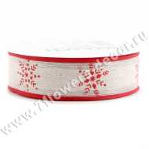 Нет Фото | http://7flowers-decor.ru/upload/1c_catalog/import_files/4015275569219.jpg | 4015275569219 | Лента декоративная, 30ммх15м, лен | Красный | 1 | 80 |  | 12 | 445.00
8 | 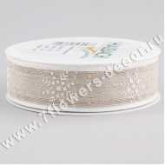 Нет Фото | http://7flowers-decor.ru/upload/1c_catalog/import_files/4015275569233.jpg | 4015275569233 | Лента декоративная, 30ммх15м, лен | Белый | 1 | 80 |  | 7 | 445.00
9 | 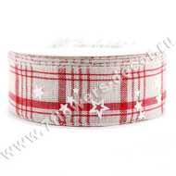 Нет Фото | http://7flowers-decor.ru/upload/1c_catalog/import_files/4015275567406.jpg | 4015275567406 | Лента декоративная, 40ммх15м, лен | Красный | 1 | 80 |  | 23 | 469.00
10 | Нет Фото |  | 4015275618603 | Лента декоративная, 40ммх20м, лен | Натуральный | 1 | 80 |  | 15 | 519.00
11 | Нет Фото |  | 4015275618610 | Лента декоративная, 40ммх20м, лен | Зеленый | 1 | 80 |  | 26 | 363.00 | Акция, распродажа

